バックエンド構成
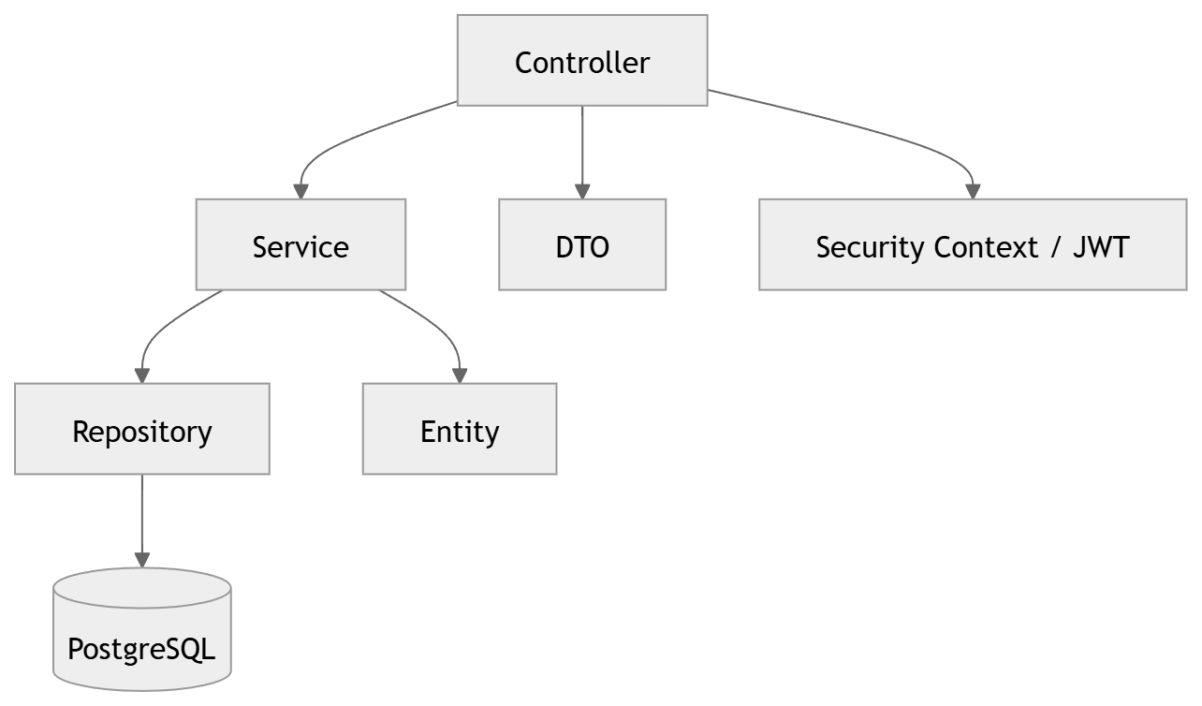
レイヤー | 役割
Controller | HTTPリクエスト受付、レスポンス返却
Service | 業務ロジック、権限制御
Repository | DBアクセス
Entity | テーブル対応モデル
DTO | API入出力
Security | 認証情報管理
Config | 設定管理

